D1
I. Платёжный баланс Республики Молдова в IV кварталe 2024 года (предварительные данные)

ВВП Республики Молдова снизился в четвертом квартале 2024 года, в то время как ее основные торговые партнеры, продолжили восстановление экономик.

График 1. ВВП, индексы физического объема (% к соответствующему кварталу предыдущего года)
 | RUS | #REF! | ROU | ЕС | #REF! | MDA
I | 98.2 | 1 | 102.7 | 100.1 | 1 | 99.9
II | 104.9 |  | 101.2 | 100.1 |  | 100.1
III | 105.5 |  | 102.3 | 100.0 |  | 103.9
IV | 105.1 |  | 103.3 | 100.0 |  | 100.5
I* | 105.4 |  | 100.5 | 100.0 |  | 102.0
II* | 104.1 |  | 100.9 | 100.3 |  | 102.5
III* | 103.1 |  | 101.2 | 100.4 |  | 98.1
IV | 103.8 |  | 100.7 | 100.4 |  | 98.7

Источники: Национальные органы статистики, OECD.Stat
* пересмотренные данные

 | 2023 |  |  |  | 2024
 | I | II | III | IV | I* | II* | III* | IV
RUS | 98.2 | 104.9 | 105.5 | 105.1 | 105.4 | 104.1 | 103.1 | 103.8
ROU | 102.7 | 101.2 | 102.3 | 103.3 | 100.5 | 100.9 | 101.2 | 100.7
ЕС | 100.1 | 100.1 | 100.0 | 100.0 | 100.0 | 100.3 | 100.4 | 100.4
MDA | 99.9 | 100.1 | 103.9 | 100.5 | 102.0 | 102.5 | 98.1 | 98.7

D2
I. Платёжный баланс Республики Молдова в IV кварталe 2024 года (предварительные данные)

В четвертом квартале 2024 года, по сравнению с концом 2023 года, торговая открытость экономики выросла, а финансовая открытость экономики снизилась.

График 2. Показатели открытости экономики, %

*пересмотренные данные

 | 2023 |  |  |  | 2024
 | I | II | III | IV | I* | II* | III* | IV
Торговая открытость | 115.7 | 91.3 | 89.5 | 87.4 | 93.8 | 92.1 | 81.4 | 89.3
Экспорт товаров и услуг / ВВП | 43.9 | 34.7 | 32.4 | 32.6 | 35.5 | 32.7 | 27.6 | 31.1
Импорт товаров и услуг / ВВП | 71.8 | 56.6 | 57.1 | 54.8 | 58.3 | 59.4 | 53.8 | 58.2

 | 31.03.2023 | 30.06.2023 | 30.09.2023 | 31.12.2023 | 31.03.2024* | 30.06.2024* | 30.09.2024* | 31.12.2024
Финансовая открытость | 134.7 | 132.6 | 126.6 | 129.7 | 125.0 | 121.5 | 124.1 | 121.1
Внешние фин. активы / ВВП | 45.5 | 45.6 | 43.5 | 46.9 | 45.3 | 44.6 | 46.2 | 45.2
Внешние обязательства / ВВП | 89.2 | 87.1 | 83.1 | 82.8 | 79.8 | 76.8 | 77.8 | 75.9

D3
I. Платёжный баланс Республики Молдова в IV кварталe 2024 года (предварительные данные)

Увеличение дефицита счета текущих операций в четвертом квартале 2024 было обусловлено негативной динамикой по всем его субсчетам.

График 3. Счет текущих операций – основные компоненты (млн. долларов США)

*пересмотренные данные

 | 2023 |  |  |  | 2024
 | I | II | III | IV | I* | II* | III* | IV
Счет текущих операций | -493.09 | -386.89 | -553.79 | -459.46 | -447.72 | -711.04 | -873.97 | -884.27
Экспорт | 2,252.58 | 2,168.03 | 2,383.46 | 2,411.68 | 2,091.51 | 2,208.39 | 2,351.70 | 2,332.08
Товары | 916.37 | 799.99 | 820.20 | 888.94 | 797.12 | 707.94 | 701.21 | 807.25
Услуги | 591.43 | 577.95 | 640.99 | 630.16 | 568.54 | 683.86 | 740.20 | 711.13
Первичные доходы | 247.14 | 274.43 | 284.53 | 287.95 | 256.18 | 308.19 | 294.71 | 275.88
Вторичные доходы | 497.64 | 515.66 | 637.74 | 604.63 | 469.67 | 508.40 | 615.58 | 537.82
Импорт | -2,745.67 | -2,554.92 | -2,937.25 | -2,871.14 | -2,539.23 | -2,919.43 | -3,225.67 | -3,216.35
Товары | -2,147.63 | -1,858.55 | -2,114.41 | -2,174.00 | -1,881.91 | -2,081.44 | -2,296.26 | -2,373.83
Услуги | -320.95 | -386.75 | -458.67 | -379.26 | -358.19 | -444.08 | -508.56 | -474.10
Первичные доходы | -179.02 | -205.98 | -242.94 | -199.36 | -180.69 | -265.82 | -291.60 | -238.92
Вторичные доходы | -98.07 | -103.64 | -121.23 | -118.52 | -118.44 | -128.09 | -129.25 | -129.50

D4
I. Платёжный баланс Республики Молдова в IV кварталe 2024 года (предварительные данные)

В четвертом квартале 2024 года дефицит торговли товарами со всеми географическими регионами увеличился по сравнению с аналогичным периодом предыдущего года.

График 4. Сальдо счета товаров, по группам стран (ФОБ-ФОБ), (млн. долларов)

Источник: НБМ, на основе данных НБС
* пересмотренные данные

 | 2023 |  |  |  | 2024
 | I | II | III | IV | I* | II* | III* | IV
Всего | -1,231.26 | -1,058.56 | -1,294.21 | -1,285.06 | -1,084.79 | -1,373.50 | -1,595.05 | -1,566.58
EC | -804.90 | -755.20 | -803.37 | -789.11 | -743.38 | -904.61 | -969.27 | -991.73
СНГ | 6.65 | -1.10 | -17.90 | -13.70 | -7.48 | 6.11 | -33.20 | -33.20
Другие страны | -433.01 | -302.26 | -472.94 | -482.25 | -333.93 | -475.00 | -592.58 | -541.65

D5
I. Платёжный баланс Республики Молдова в IV кварталe 2024 года (предварительные данные)

Румыния и Украина были основными партнёрами Республики Молдова как по экспорту, так и по импорту товаров.

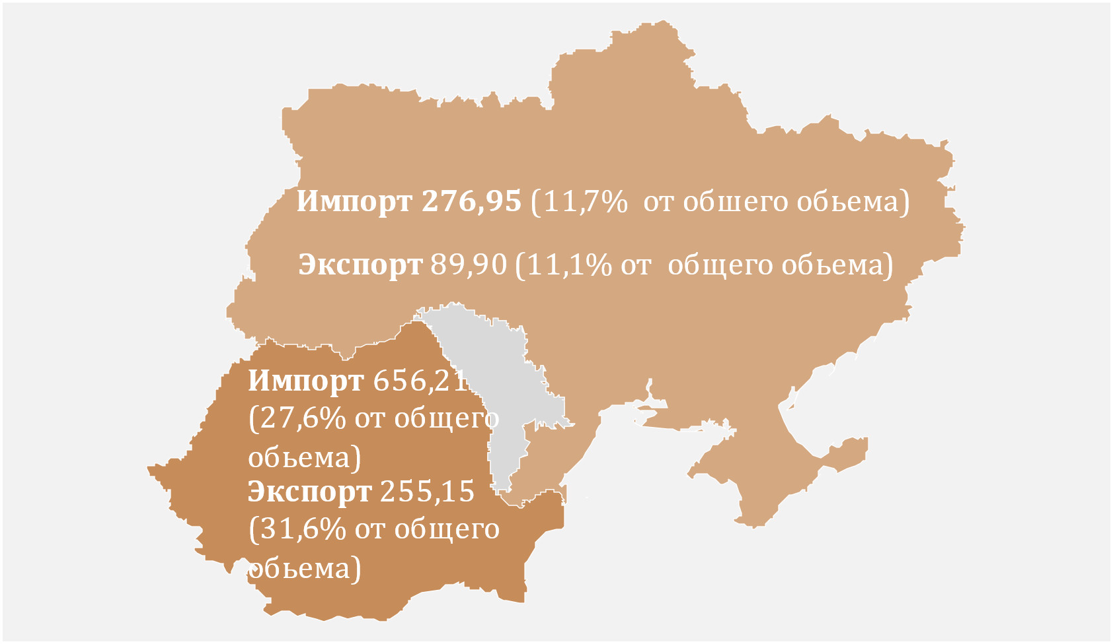
График 5. Основные торговые партнеры (млн. долларов США)
 | № | Страна партнер | Экспорт | Импорт
 | 1 | Румыния | 255.15 | 656.21
 | 2 | Украина | 89.9 | 276.95
 | 3 | Турция | 57.72 | 174.31
 | 4 | Германия | 31.67 | 161.44
 | 5 | Китай | 2.03 | 179.17
 | 6 | Польша | 35.1 | 127.52
 | 7 | Чехия | 68.38 | 62.71
 | 8 | Италия | 19.16 | 96.89
 | 9 | Болгария | 50.73 | 53.42
 | 10 | Россия | 23.92 | 44.92

D6
I. Платёжный баланс Республики Молдова в IV кварталe 2024 года (предварительные данные)

Экспорт товаров снизился в результате сокращения поставок в ЕС и СНГ, а импорт увеличился за счет ЕС и других стран. Основной категорией экспортируемых товаров, по-прежнему, была агропищевая продукция, а основной категорией импортируемых товаров - минеральные продукты.

График 6. Экспорт и импорт товаров по категориям и географическим зонам
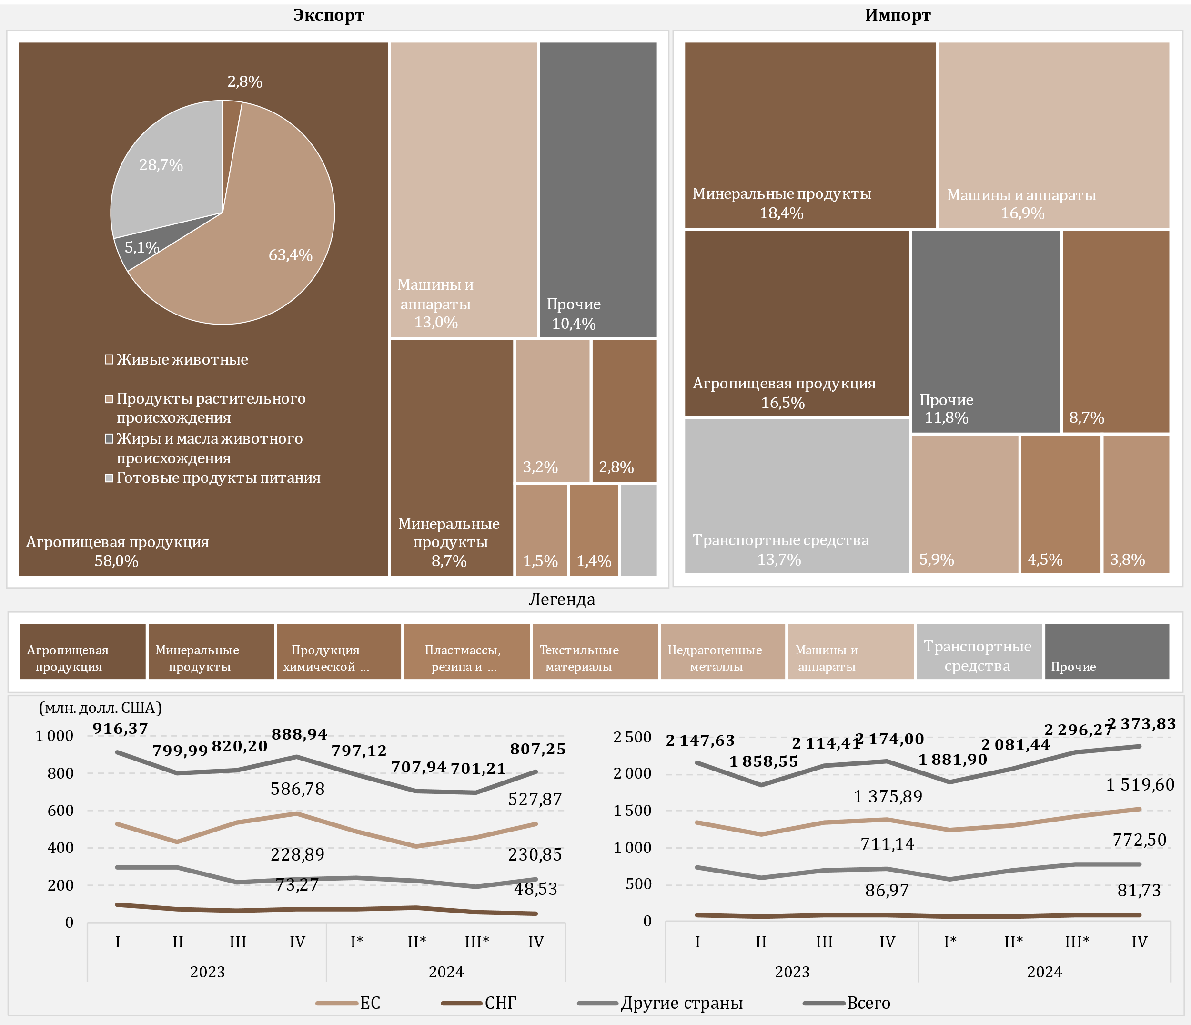

Источник: НБМ, на основе данных НБС
*пересмотренные данные

D7
I. Платёжный баланс Республики Молдова в IV кварталe 2024 года (предварительные данные)

Увеличение импорта топливных товаров и электроэнергии в четвертом квартале 2024 года, по сравнению с аналогичным периодом предыдущего года, было обусловленно ростом импорта электроэнергии и природного газа.

График 7. Импорт топливных товаров и электроэнергии (в ценах ФОБ), (млн. долл. США)

*пересмотренные данные

 | 2023 |  |  |  | 2024
 | I | II | III | IV | I* | II* | III* | IV
Дизтопливо | 241.29 | 217.93 | 227.81 | 168.39 | 144.93 | 133.69 | 157.64 | 133.75
Природный газ | 188.86 | 6.75 | 167.12 | 95.45 | -2.84 | 28.10 | 85.70 | 111.62
Бензин | 60.97 | 60.55 | 66.80 | 65.93 | 67.81 | 63.82 | 77.13 | 70.69
Электроэнергия | 13.24 | 11.03 | 15.17 | 17.40 | 18.31 | 18.23 | 37.29 | 53.82
Уголь | 5.02 | 2.13 | 4.46 | 4.93 | 3.06 | 2.47 | 2.16 | 4.53
Топочный мазут | 62.03 | 1.14 | 0.09 | 10.53 | 0.10 | 0.08 | 0.11 | 0.02
Прочие | 26.76 | 23.83 | 38.55 | 32.66 | 23.82 | 29.71 | 34.88 | 29.68
Всего | 598.17 | 323.36 | 520.00 | 395.29 | 255.19 | 276.10 | 394.91 | 404.11

D8
I. Платёжный баланс Республики Молдова в IV кварталe 2024 года (предварительные данные)

Снижение положительного сальдо баланса услуг было обусловлено в основном динамикой транспортных услуг.

График 8. Баланс услуг

*пересмотренные данные

 | 2023 |  |  |  | 2024
 | I | II | III | IV | I* | II* | III* | IV
Сальдо | 270.48 | 191.20 | 182.32 | 250.90 | 210.35 | 239.78 | 231.64 | 237.03
Экспорт | 591.43 | 577.95 | 640.99 | 630.16 | 568.54 | 683.86 | 740.20 | 711.13
Импорт | 320.95 | 386.75 | 458.67 | 379.26 | 358.19 | 444.08 | 508.56 | 474.10
Сальдо / ВВП (правая ось) | 7.9 | 4.8 | 4.0 | 5.4 | 5.5 | 5.6 | 4.4 | 4.8

D9
I. Платёжный баланс Республики Молдова в IV кварталe 2024 года (предварительные данные)

В четвертом квартале 2024 года основными категориями экспортируемых услуг были поездки, транспорт и компьютерные услуги, а основными категориями импортируемых услуг - транспорт и поездки.

График 9. Экспорт и импорт услуг, основные типы, в IV квартале 2024 года
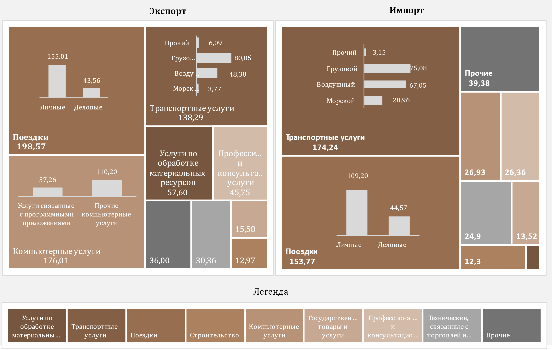

D10
I. Платёжный баланс Республики Молдова в IV кварталe 2024 года (предварительные данные)

В четвертом квартале 2024 года положительное сальдо счета первичных доходов сократилось в 2,4 раза.

График 10. Первичные доходы в динамике

*пересмотренные данные

 | 2023 |  |  |  | 2024
 | I | II | III | IV | I* | II* | III* | IV
Сальдо / ВВП (правая ось) | 2.0% | 1.7% | 0.9% | 1.9% | 2.0% | 1.0% | 0.1% | 0.8%
Оплата труда, чистая | 183.99 | 194.00 | 199.36 | 195.69 | 167.50 | 216.21 | 199.58 | 189.46
Инвестиционные доходы, чистые | -115.46 | -123.83 | -161.49 | -108.87 | -92.99 | -174.89 | -196.50 | -153.33
Прочие первичные доходы, чистые | -0.41 | -1.72 | 3.72 | 1.77 | 0.98 | 1.05 | 0.03 | 0.83
Сальдо | 68.12 | 68.45 | 41.59 | 88.59 | 75.49 | 42.37 | 3.11 | 36.96

D11
I. Платёжный баланс Республики Молдова в IV кварталe 2024 года (предварительные данные)

В четвертом квартале 2024 года снижение положительного сальдо вторичного дохода было обусловлено уменьшением чистых личных трансфертов.

График 11. Вторичные доходы в динамике

*пересмотренные данные
** Текущие переводы между домохозяйствами резидентов и нерезидентов

 | 2023 |  |  |  | 2024
 | I | II | III | IV | I* | II* | III* | IV
Сальдо | 399.57 | 412.02 | 516.51 | 486.11 | 351.23 | 380.31 | 486.33 | 408.32
Текущeе международноe сотрудничествo | 91.13 | 76.85 | 198.62 | 183.18 | 72.49 | 79.36 | 162.91 | 102.97
Личные трансферты | 196.47 | 219.86 | 194.58 | 177.43 | 157.64 | 154.65 | 155.97 | 164.25
Прочие текущие трансферты | 111.97 | 115.31 | 123.31 | 125.50 | 121.10 | 146.30 | 167.45 | 141.10
Сальдо / ВВП (%, правая ось) | 11.6 | 10.4 | 11.5 | 10.4 | 9.1 | 8.9 | 9.3 | 8.4

D12
I. Платёжный баланс Республики Молдова в IV кварталe 2024 года (предварительные данные)

Сокращение притока личных денежных переводов было обусловлено снижением притока чистой оплаты труда и личных переводов, в то время как отток увеличился за счет роста личных переводов. Как приток, так и отток личных денежных переводов были в основном из/в ЕС.

График 12. Личные денежные переводы по компонентам

 | Личные трансферты | Оплата труда | Капитальные трансферты между домашними хозяйствами | Личные трансферты | Оплата труда | Капитальные трансферты между домашними хозяйствами | Кредит, всего | Дебет, всего | #REF! | Личные денежные переводы (приток) к ВВП (%)
 | 271.4 | 180.25 | 13.73 | -74.93 | -24.17 | -6.24 | 465.38 | -105.34 | 1 | 13.5%
 | 298.69 | 189.9 | 19.74 | -78.83 | -24.92 | -6.64 | 508.33 | -110.39 |  | 12.8%
 | 283.67 | 195.56 | 14.09 | -89.09 | -26.07 | -8.97 | 493.32 | -124.13 |  | 10.9%
 | 268.85 | 194.75 | 15.66 | -91.42 | -28.9 | -8.98 | 479.26 | -129.3 |  | 10.3%
 | 252.53 | 167.57 | 13.07 | -94.89 | -25.62 | -4.99 | 433.17 | -125.5 |  | 11.3%
 | 253.35 | 210.42 | 15.7 | -98.7 | -26.9 | -7.9 | 479.47 | -133.5 |  | 11.3%
 | 260.23 | 196.58 | 20.5 | -104.26 | -27.24 | -7.49 | 477.31 | -138.99 |  | 9.2%
 | 263.67 | 184.34 | 20.26 | -99.42 | -23.42 | -8.23 | 468.27 | -131.07 |  | 9.6%

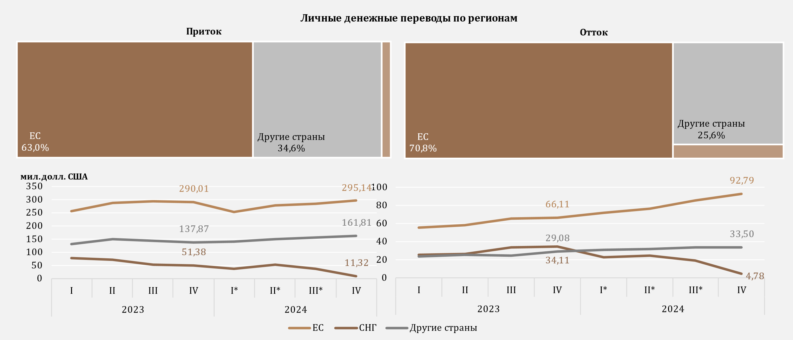

*пересмотренные данные

 | 2023 |  |  |  | 2024
 | I | II | III | IV | I* | II* | III* | IV
Личные трансферты | 271.4 | 298.69 | 283.67 | 268.85 | 252.53 | 253.35 | 260.23 | 263.67
Оплата труда | 180.25 | 189.9 | 195.56 | 194.75 | 167.57 | 210.42 | 196.58 | 184.34
Капитальные трансферты между домашними хозяйствами | 13.73 | 19.74 | 14.09 | 15.66 | 13.07 | 15.7 | 20.5 | 20.26
Личные трансферты | -74.93 | -78.83 | -89.09 | -91.42 | -94.89 | -98.7 | -104.26 | -99.42
Оплата труда | -24.17 | -24.92 | -26.07 | -28.9 | -25.62 | -26.9 | -27.24 | -23.42
Капитальные трансферты между домашними хозяйствами | -6.24 | -6.64 | -8.97 | -8.98 | -4.99 | -7.9 | -7.49 | -8.23
Кредит, всего | 465.38 | 508.33 | 493.32 | 479.26 | 433.17 | 479.47 | 477.31 | 468.27
Дебет, всего | -105.34 | -110.39 | -124.13 | -129.3 | -125.5 | -133.5 | -138.99 | -131.07
Личные денежные переводы (приток) к ВВП (%) | 13.5% | 12.8% | 10.9% | 10.3% | 11.3% | 11.3% | 9.2% | 9.6%

D13
I. Платёжный баланс Республики Молдова в IV кварталe 2024 года (предварительные данные)

В четвертом квартале 2024 года увеличение положительного сальдо счета операций с капиталом было обусловлено ростом притока капитала как в государственный, так и в частный сектор.

График 13. Счет операций с капиталом
сальдо счета операций с капиталом
капитальные трансферты. по секторам
 | приток | oтток
2023-I | 6.68
2023-II | 11.99
2023-III | 19.85
2023-IV | 10.94
2024 -I* | 8.23
2024-II* | 8.75
2024-III* | 7.76
2024-IV | 16.24
2023-I | 13.73 | 6.24
2023-II | 19.74 | 6.64
2023-III | 14.09 | 8.97
2023-IV | 15.66 | 8.98
2024 -I* | 13.07 | 4.99
2024-II* | 15.7 | 7.90
2024-III* | 20.5 | 7.49
2024-IV | 20.26 | 8.23

*пересмотренные данные

 | 2023 |  |  |  | 2024 |  |  |  |  |  | приток | oтток
 | I | II | III | IV | I* | II* | III* | II | Сектор государственного управления | 2023-I | 6.68
Сальдо СОК | 14.17 | 25.09 | 24.97 | 17.62 | 16.3 | 16.5 | 20.77 | 28.27 |  | 2023-II | 11.99
% к ВВП (правая ось) | 0.4 | 0.6 | 0.6 | 0.4 | 0.4 | 0.4 | 0.4 | 0.6 |  | 2023-III | 19.85
 |  |  |  |  |  |  |  |  |  | 2023-IV | 10.94
 |  |  |  |  |  |  |  |  |  | 2024 -I* | 8.23
 |  |  |  |  |  |  |  |  |  | 2024-II* | 8.75
 |  |  |  |  |  |  |  |  |  | 2024-III* | 7.76
 |  |  |  |  |  |  |  |  |  | 2024-IV | 16.24
 |  |  |  |  |  |  |  |  | Финансовые и нефин. предприятия, ДХ и НКОДХ | 2023-I | 13.73 | 6.24
 |  |  |  |  |  |  |  |  |  | 2023-II | 19.74 | 6.64
 |  |  |  |  |  |  |  |  |  | 2023-III | 14.09 | 8.97
 |  |  |  |  |  |  |  |  |  | 2023-IV | 15.66 | 8.98
 |  |  |  |  |  |  |  |  |  | 2024 -I* | 13.07 | 4.99
 |  |  |  |  |  |  |  |  |  | 2024-II* | 15.70 | 7.90
 |  |  |  |  |  |  |  |  |  | 2024-III* | 20.50 | 7.49
 |  |  |  |  |  |  |  |  |  | 2024-IV | 20.26 | 8.23

D14
I. Платёжный баланс Республики Молдова в IV кварталe 2024 года (предварительные данные)

Чистoе поступление финансовых активов было обусловленно, в частности, транзакциями по сокращению активов в форме наличной валюты и депозитов. Чистый отток обязательств был результатом транзакций с прямыми инвестициями и займами.

График 14. Финансовый счёт, активы и обязательства по функциональным категориям в IV квартале 2024 года (млн. долл. США)
 | Прямые инвестиции | Наличная валюта и депозиты | Ссуды и займы | Торговые кредиты и авансы | Резервные активы | Прочие финансовые потоки
Чистое приобретение финансовых активов | 33.77 | -670.92 | -30.18 | 133.68 | -20.16 | 0
Чистое принятие обязательств | 73.89 | 6.94 | 523.42 | -100.92 |  | -0.77

 | Чистое приобретение финансовых активов | Чистое принятие обязательств
Всего | -486.56 | 502.41
Прямые инвестиции | 33.77 | 73.89
Портфельные инвестиции | 67.25 | -0.15
Прочие финансовые потоки | 0 | -0.77
Наличная валюта и депозиты | -670.92 | 6.94
Ссуды и займы | -30.18 | 523.42
Торговые кредиты и авансы | 133.68 | -100.92
Резервные активы | -20.16

D15
I. Платёжный баланс Республики Молдова в IV кварталe 2024 года (предварительные данные)

Чистый приток по займам был обусловленн, в частности, чистым привлечением займов сектором государственного управления.

График 15. Внешние займы (обязательства), привлечение и погашение, в IV кварталe 2024 года (млн. долл. США)
по институциональным секторам
по срокам погашения

долгосрочный

краткосрочный

 | привлечение | погашение |  | привлечение | погашение
Сектор государственного управления | 577.17 | 61.14 | краткосрочные | 9.79 | 13.21
Депозитные организации, за искл. ЦБ | 34.81 | 23.48 | долгосрочные | 668.82 | 141.98
Нефин. предприятия, ДХ и НКОДХ | 29.19 | 35.14
Прочие фин. Организации | 37.44 | 31.50
Центральный банк | 0.00 | 3.92
Ссуды и займы | 678.61 | 155.19

D16
I. Платёжный баланс Республики Молдова в IV кварталe 2024 года (предварительные данные)

B четвертом квартале 2024 года, основными кредиторами секторa государственного управления были Европейский банк реконструкции и развития и Международный валютный фонд.

График 16. Основные кредиторы секторa государственного управления в IV квартале 2024 года

ЕБРР | 40.3%
МВФ | 25.3%
Правительство Канады | 9.8%
Европейская комиссия | 8.2%
МБРР | 8.1%
French Development Agency | 4.6%
ЕИБ | 1.8%
МАР | 1.7%
МФСР | 0.3%

D17
II. Международная инвестиционная позиция на 31.12.2024 (предварительные данные)

По состоянию на 31.12.2024 чистое дебетовое сальдо международной инвестиционной позиции к ВВП улучшилось по сравнению с 31.12.2023.

График 17. Чистая международная инвестиционная позиция, по институциональным секторам, % к ВВП

* пересмотренные данные

 | 2023 |  |  |  | 2024
 | I | II | III | IV* | I* | II* | III* | IV
Центральный банк | 31.0 | 31.5 | 30.5 | 32.3 | 31.4 | 30.3 | 31.3 | 29.9
Сектор государственного управления | -22.8 | -22.7 | -20.7 | -22.4 | -21.6 | -20.7 | -21.9 | -23.3
Депозитные организации | -0.3 | 0.3 | 1.0 | 1.5 | 2.1 | 2.4 | 2.7 | 2.4
Прочие сектора | -51.7 | -50.6 | -50.3 | -47.1 | -46.4 | -44.2 | -43.7 | -39.7
Чистая МИП | -43.8 | -41.5 | -39.5 | -35.7 | -34.5 | -32.2 | -31.6 | -30.7

D18
II. Международная инвестиционная позиция на 31.12.2024 (предварительные данные)

Резервным активам соответстовало наибольшая доля в сальдо финансовых активах, в то время как прочим инвестициям и прямым инвестициям - значительные доли в сальдо обязательств.

График 18. Структура внешних финансовых активов и обязательств по функциональным категориям, по состоянию на конец периода (%)
 | Прямые инвестиции | Портфельные инвестиции и финансовые производные | Прочие инвестиции | Резервные активы | #REF! | Прочие инвестиции | Прямые инвестиции | Портфельные инвестиции и финансовые производные
I | 5.9 | 0.2 | 24.7 | 69.2 | 1 | -60.1 | -39.7 | -0.2
II | 5.7 | 0.2 | 24.1 | 70.0 |  | -60.3 | -39.5 | -0.2
III | 5.8 | 0.2 | 23.0 | 71.0 |  | -58.8 | -41.0 | -0.2
IV | 5.3 | 0.3 | 24.2 | 70.2 |  | -60.0 | -39.8 | -0.2
I* | 5.6 | 0.3 | 24.0 | 70.1 |  | -60.0 | -39.8 | -0.2
II* | 5.8 | 0.3 | 25.3 | 68.6 |  | -59.7 | -40.1 | -0.2
III* | 5.6 | 0.3 | 25.7 | 68.4 |  | -59.6 | -40.2 | -0.2
IV | 6.1 | 1.1 | 26.1 | 66.7 |  | -60.8 | -39.0 | -0.2

* пересмотренные данные

Активы |  | 2023 |  |  |  | 2024
 |  | I | II | III | IV | I* | II* | III* | IV
 | Прямые инвестиции | 5.9 | 5.7 | 5.8 | 5.3 | 5.6 | 5.8 | 5.6 | 6.1
 | Портфельные инвестиции и финансовые производные | 0.2 | 0.2 | 0.2 | 0.3 | 0.3 | 0.3 | 0.3 | 1.1
 | Прочие инвестиции | 24.7 | 24.1 | 23.0 | 24.2 | 24.0 | 25.3 | 25.7 | 26.1
 | Резервные активы | 69.2 | 70.0 | 71.0 | 70.2 | 70.1 | 68.6 | 68.4 | 66.7
Обязательства | Прочие инвестиции | -60.1 | -60.3 | -58.8 | -60.0 | -60.0 | -59.7 | -59.6 | -60.8
 | Прямые инвестиции | -39.7 | -39.5 | -41.0 | -39.8 | -39.8 | -40.1 | -40.2 | -39.0
 | Портфельные инвестиции и финансовые производные | -0.2 | -0.2 | -0.2 | -0.2 | -0.2 | -0.2 | -0.2 | -0.2

D19
II. Международная инвестиционная позиция на 31.12.2024 (предварительные данные)

По состоянию на 31.12.2024 позиция официальных резервных активов увеличилось по сравнению с 31.12.2023 и соответствовало всем критериям достаточности.

График 19. Показатели достаточности официальных резервных активов

Примечание: Критерии основаны на рекомендациях МВФ из "Assessing Reserve Adequacy - Specific Proposals", апрель 2015 г.
http://www.imf.org/external/np/pp/eng/2014/121914.pdf
* пересмотренные данные для показателей достаточности

 | 2023 |  |  |  | 2024
 | I | II | III | IV* | I * | II* | III* | IV
Резервные активы | 4,679.35 | 4,902.67 | 4,881.93 | 5,453.15 | 5,393.22 | 5,288.61 | 5,681.84 | 5,483.57
3 месяца фактического импорта товаров и услуг | 2,641.36 | 2,576.67 | 2,555.62 | 2,460.06 | 2,402.94 | 2,473.01 | 2,530.95 | 2,604.61
100% краткосрочного внешнего долга | 3,973.18 | 4,161.77 | 3,809.98 | 3,855.15 | 3,918.18 | 3,716.66 | 3,704.91 | 3,685.85
20% от М2 | 1,047.60 | 1,119.68 | 1,123.00 | 1,264.33 | 1,281.02 | 1,310.63 | 1,403.41 | 1,365.69
100% от (30%КВД + 15%ПО + 5%М2 + 5% Эксп.) | 2,545.76 | 2,615.09 | 2,487.69 | 2,678.40 | 2,677.10 | 2,609.32 | 2,680.69 | 2,630.23
100-150% от (30%КВД + 15%ПО + 5%М2 + 5% Эксп.) | 3,818.64 | 3,922.64 | 3,731.53 | 4,017.60 | 4,015.65 | 3,913.98 | 4,021.03 | 3,945.35

D20
II. Международная инвестиционная позиция на 31.12.2024 (предварительные данные)

 | 1 | 1 | 1
Позиция прямых инвестиций в виде акций и долей из ЕС увеличилась по сравнению с 31.12.2023, в то время как инвестиций из СНГ и других стран - снизилась.

График 20. Позиция прямых инвестиции** – собственный капитал, по регионам, на конец периода (млн. долл. США)

* пересмотренные данные
** остатки, отраженные по методу оценки “собственные средства по балансовой стоимости”, распределение по странам в соответствии с непосредственным инвестором

 | 2023 |  |  |  | 2024
 | I | II | III | IV | I * | II* | III* | IV
ЕC | 2,882.34 | 2,880.39 | 3,030.68 | 3,014.09 | 3,007.27 | 2,996.98 | 3,219.17 | 3,066.65
Другие страны | 511.64 | 547.44 | 543.82 | 584.31 | 523.66 | 507.73 | 572.57 | 534.23
СНГ | -32.47 | -33.55 | -35.86 | -9.89 | -24.92 | -33.27 | -22.22 | -20.89

D21
II. Международная инвестиционная позиция на 31.12.2024 (предварительные данные)

Финансовая деятельность и страхование, оптовая и розничная торговля и обрабатывающая промышленность были секторами, с найбольшими долями в позиции обязательств в виде прямых инвестиций (собственный капитал).

График 21. Прямые инвестиции – собственный капитал, накопленный по состоянию на 31.12.2024, по отраслям (согласно КЭДМ-2)

Примечание: Оценочные данные

Другие | 3.4
Финансовая деятельность и страхование | 34.4
Оптовая и розничная торговля, ремонт автотранспортных средств | 24.4
Обрабатывающая промышленность | 20.0
Информация и связь | 5.9
Транспорт и хранение | 3.7
Электро - и теплоэнергия, газ, горячая вода и кондиционирование воздуха | 2.6
Недвижимые сделки | 2.4
Сельское хозяйство, лесное хозяйство и рыболовство | 2.1
Здравоохранение и социальный уход | 1.1

D22
II. Международная инвестиционная позиция на 31.12.2024 (предварительные данные)

Основная доля в структуре как финансовых активов, так и обязательств, соответствовала долгосрочным.

График 22. Структура внешних финансовых активов и обязательств по срокам погашения, по состоянию на конец периода (%)

* пересмотренные данные

 |  | 2023 |  |  |  | 2024
 |  | I | II | III | IV | I * | II* | III* | IV
Активы | краткосрочные | 46.9 | 44.0 | 39.7 | 43.1 | 37.9 | 36.4 | 40.7 | 41.8
 | долгосрочные | 53.1 | 56.0 | 60.3 | 56.9 | 62.1 | 63.6 | 59.3 | 58.2
Обязательства | краткосрочные | -21.0 | -21.0 | -20.4 | -19.6 | -19.8 | -19.5 | -18.7 | -17.5
 | долгосрочные | -79.0 | -79.0 | -79.6 | -80.4 | -80.2 | -80.5 | -81.3 | -82.5

D23
III. Внешний долг Республики Молдова по состоянию на 31.12.2024 (предварительные данные)

По состоянию на 31.12.2024, основным инструментом финансирования, применяемым государственным сектором Республики Молдова, были кредиты, составляющие 91,4 процента от общего объема внешнего долга государственного сектора.

График 23. Внешний долг государственного сектора по состоянию на конец периода, по сроку погашения (согласно первоначальному сроку погашения) и по инструментам (млн. долл. США)
по инструментам, 2024-IV
по срокам погашения

 | 2023 |  |  |  | 2024
 | I | II | III | IV | I | II | III | IV |  | 2024-IV
Внешний долг государственного сектора | 3,476.97 | 3,574.01 | 3,347.52 | 3,820.52 | 3,751.41 | 3,656.46 | 4,009.46 | 4,310.26 | Ссуды и займы | 3,938.72
Краткосрочный | 0.78 | 1.01 | 1.15 | 1.30 | 1.50 | 1.75 | 1.96 | 2.23 | Распределение СДР | 369.31
Долгосрочный | 3,476.19 | 3,573.00 | 3,346.37 | 3,819.22 | 3,749.91 | 3,654.71 | 4,007.50 | 4,308.03 | Другие | 2.23
* пересмотренные данные

D24
III. Внешний долг Республики Молдова по состоянию на 31.12.2024 (предварительные данные)

Международный валютный фонд и Группа Всемирного банка являлись основными внешними кредиторами государственного сектора.

График 24. Структура внешнего долга государственного сектора по кредиторам на конец периода (%)

 | 2023 |  |  |  | 2024
 | I | II | III | IV | I | II | III | IV
МВФ | 30.1 | 31.4 | 32.4 | 30.8 | 30.4 | 30.2 | 32.3 | 31.7
Группа ВБ | 27.0 | 26.1 | 30.6 | 28.0 | 28.0 | 28.7 | 27.4 | 25.2
ЕБРР | 14.8 | 13.6 | 7.2 | 8.9 | 8.6 | 7.6 | 6.2 | 10.6
ЕИБ | 12.7 | 12.4 | 12.8 | 11.8 | 12.1 | 12.5 | 12.1 | 10.5
Европейская комиссия | 5.5 | 6.6 | 6.8 | 7.7 | 7.6 | 7.8 | 8.8 | 8.7
МФСР | 2.1 | 2.0 | 2.2 | 2.0 | 2.0 | 2.0 | 1.9 | 1.7
Другие кредиторы | 7.8 | 7.9 | 8.0 | 10.8 | 11.3 | 11.2 | 11.3 | 11.6

D25
III. Внешний долг Республики Молдова по состоянию на 31.12.2024 (предварительные данные)

На 31.12.2024 частный внешний долг уменьшился по сравнению с концом 2023 года, будучи преимущественно долгосрочным, основными инструментами были ссуды и займы и торговые кредиты и авансы.

График 25. Внешний частный долг по состоянию на конец периода (согласно первоначальному сроку погашения), (млн. долл. США)

 | 2023 |  |  |  | 2024 |  |  |  |  | 2024-12-31
 | I | II | III | IV | I* | II* | III* | IV
Внешний частный долг | 6,401.04 | 6,395.51 | 6,214.88 | 6,298.32 | 6,264.44 | 6,117.25 | 6,184.42 | 5,903.07 | Ссуды и займы | 50.1%
Краткосрочный | 2,781.13 | 2,808.50 | 2,680.05 | 2,683.31 | 2,679.62 | 2,586.24 | 2,614.58 | 2,418.19 | Торговые кредиты и авансы | 36.4%
Долгосрочный | 3,619.91 | 3,587.01 | 3,534.83 | 3,615.01 | 3,584.82 | 3,531.01 | 3,569.84 | 3,484.88 | Прочие долговые обязательства | 10.2%
* пересмотренные данные |  |  |  |  |  |  |  |  | Наличная валюта и депозиты | 3.3%

D26
III. Внешний долг Республики Молдова по состоянию на 31.12.2024 (предварительные данные)

Нефинансовым предприятиям соответствовала, по прежнему, найбольшая доля в частном внешнем долге.

График 26. Структура внешнего долга частного сектора по институциональным секторам на конец периода (%)

 | 2023 |  |  |  | 2024
 | I | II | III | IV | I* | II* | III* | IV
Нефинансовые предприятия | 3,618.75 | 3,665.08 | 3,537.25 | 3,535.72 | 3,559.97 | 3,459.70 | 3,482.34 | 3,253.09
Прямые инвестиции: межфилиальное кредитование | 1,898.87 | 1,889.05 | 1,846.09 | 1,880.45 | 1,857.89 | 1,824.30 | 1,831.48 | 1,793.83
Депозитные организации | 504.08 | 445.41 | 438.34 | 494.40 | 463.73 | 439.76 | 455.96 | 453.56
Прочие фин. организации | 312.09 | 328.13 | 324.40 | 316.53 | 310.90 | 320.75 | 339.93 | 328.74
Дом. хозяйства и НКОДХ | 67.25 | 67.84 | 68.80 | 71.22 | 71.95 | 72.74 | 74.71 | 73.85
* пересмотренные данные

D27
III. Внешний долг Республики Молдова по состоянию на 31.12.2024 (предварительные данные)

Основным кредитором частного сектора из ряда международных организаций был МБРР.

График 27. Структура кредиторов частного долга в виде займов, на 31.12.2024
 | 31.12.2024
Другие кредиторы | 2,503.24
Депозитные организации, за искл. ЦБ | 206.33
ЕБРР | 133.91
ЕИБ | 76.05
МФК | 22.96
ЧБРТ | 10.26
БРСЕ | 4.70

 | 2024-12-31
Другие кредиторы | 2,503.24
Депозитные организации, за искл. ЦБ | 206.33
Международные организации | 247.88
ЕБРР | 133.91
ЕИБ | 76.05
МФК | 22.96
ЧБРТ | 10.26
БРСЕ | 4.70

